CE - Carton Size & Marks
CE 包装箱规 TC2E |  | 3层1瓦楞箱，毛重≤15kg
 |  | 无需打孔
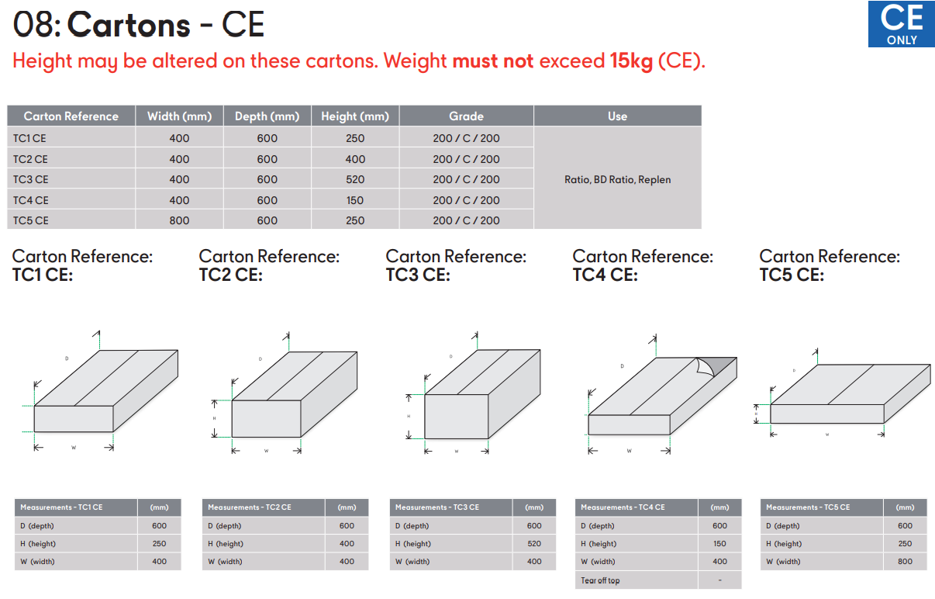

a. 外箱至少为三层一瓦楞,防破损标准为150K/112BSC/150K,经过长期的运输,不会出现刮痕,变形和破损
b. 外箱必须为无钉箱.
d. 不得在外箱上外加捆绑式包扎等额外保护.
e. 箱子的顶部与底部不需要天地盖.
f. 箱子的重量，毛重不能超过16公斤
g. 封箱胶带的要求: 不能用普通的透明胶带,一定要用纸质胶带,7厘米宽，一定要有足够的粘性，但封箱带不得覆盖任意贴纸与打孔线.
CE 箱唛 | 印于纸箱较长2面

Country of Destination--Slovak Republic
G.W: KGS
N.W: KGS
Carton Dimension: MM
Country of Origin : China
